Hoja1
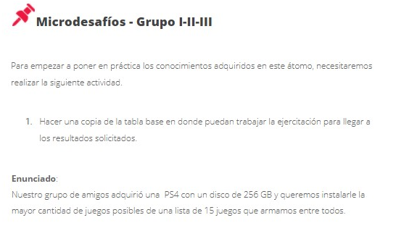
 |  | Conversion a GB
Bound By Flame | 5.200 MB | 5.07
Diablo III | 41 GB | 41
DriveClub | 28,86 GB | 28.86
Flower | 18.000 MB | 18
InFAMOUS: Second Son | 24 GB | 24
Killzone: Shadow Fall SP | 38,5 GB | 38.5
Knack | 35,6 GB | 35.6
MLB 14 The Show | 37,5 GB | 37.5
Resogun | 460.800 KB | 0.4395
Trine 2: Complete Story | 2.760 MB | 2.69
The_Last_of_Us | 48,11 GB | 48.11
Assassin's Creed IV: Black Flag | 21,2 GB | 21.2
Call of Duty: Ghosts | 49 GB | 49
Don't Starve | 609 MB | 0.5747
Battlefield 4 | 41,85 GB | 41.85
 |  | SUMA TOTAL | SUMA RESALTADOS | SUMA SELECCIONADOS
 |  | 391.9742 | 138.96 | 253.0142
 | CAPACIDAD DEL EQUIPO (GB) | Excedente |  | Excedente
 | 256 | -135.9742 |  | 2.9858

